Início
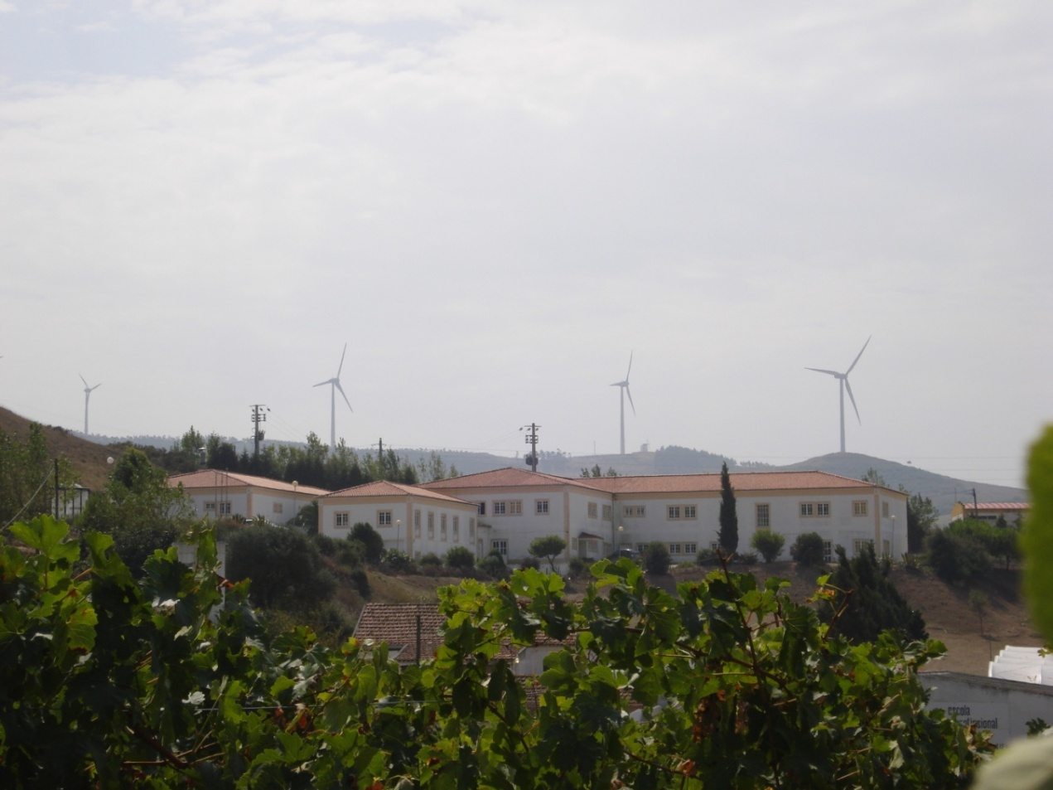

Pegada
Carbónica

Com o presente trabalho pretende-se calcular as emissões de Dióxido de Carbono associadas à realidade da nossa escola.

Identificação
Mobilidade
Electricidade
Instruções: Os dados são introduzidos nas células a verde claro. As células a verde escuro contêm fórmulas, logo são preenchidas automaticamente.

Gás
Área Verde
Pegada

Pode clicar em cima de cada caixa para abrir a folha correspondente e preencher os campos com os seus dados.

Identificação

Total de
população

 |  |  |  | Instruções: Os dados são introduzidos nas células a verde claro. As células a verde escuro contêm fórmulas, logo são preenchidas automaticamente.

Nº de Alunos: | 175

Nº de Professores: | 22

Nº de Funcionários: | 9 | Total de População: | 206

Seguinte
Anterior

Mobilidade
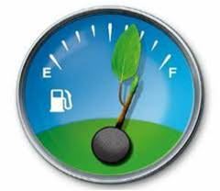
Transportes

 |  |  |  |  |  |  | Instruções: Os dados são introduzidos nas células a verde claro. As células a verde escuro contêm fórmulas, logo são preenchidas automaticamente.

 |  | Nº de Km's/Dia | Nº Km´s/Ano |  | Emissão de CO2

A pé ou de bicicleta: |  | 14 | 2590 |  | 0 | kg de CO2 / ano

Carro: | Gasolina (máxima cilindrada 1,4): | 379 | 70115 |  | 11919.55 | kg de CO2 / ano

 | Gasolina (cilindrada entre 1,4 e 2,1): | 15 | 2775 |  | 610.5 | kg de CO2 / ano

 | Gasolina (cilindrada acima de 2,1): | 0 | 0 |  | 0 | kg de CO2 / ano

 | Diesel (máxima cilindrada 2,0): | 1479.2 | 273652 |  | 32838.24 | kg de CO2 / ano

 | Diesel (cilindrada acima de 2,0): | 150 | 27750 |  | 3885 | kg de CO2 / ano

 | GPL | 0 | 0 |  | 0 | kg de CO2 / ano

Autocarro: |  | 4499 | 832315 |  | 20807.875 | kg de CO2 / ano

Comboio: |  | 282 | 52170 |  | 678.21 | kg de CO2 / ano

 |  |  |  | Total: | 70739.375 | kg de CO2 / ano

Anterior
Início
Seguinte

Electricidade
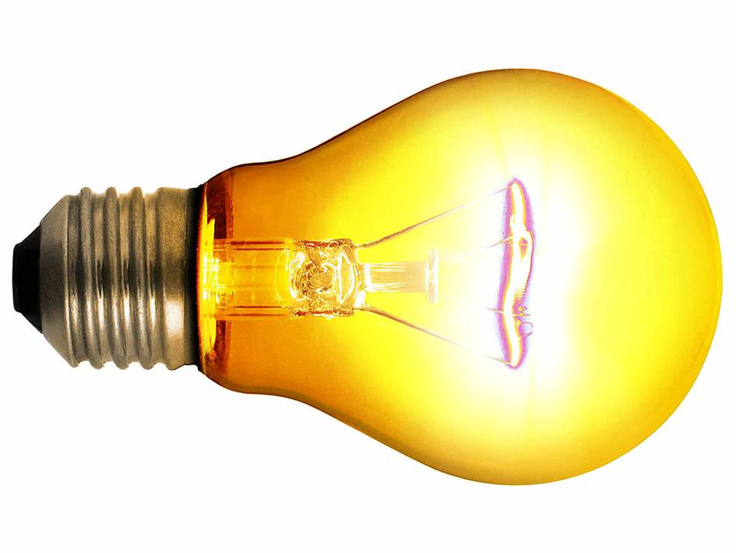
Electricidade

 |  |  |  |  |  | Instruções: Os dados são introduzidos nas células a verde claro. As células a verde escuro contêm fórmulas, logo são preenchidas automaticamente.

 | Consumo médio / dia (em KWh) |  | Consumo médio / ano (em KWh) |  | Emissão de CO2

Electricidade: |  | 265.36 |  | 49091.6 | 21600.304 | kg de CO2 / ano

Anterior
Início
Seguinte

Gás
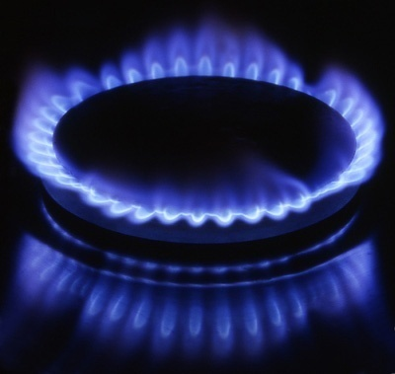
Gás

 |  |  |  |  |  |  |  | Instruções: Os dados são introduzidos nas células a verde claro. As células a verde escuro contêm fórmulas, logo são preenchidas automaticamente.

 | Consumo médio / dia |  |  | Consumo médio / ano |  |  | Emissão de CO2

Gás Natural: |  | 0 | em m3 |  | 0 |  | 0 | kg de CO2 / ano

Gás Butano: |  | 0.5361952862 | em Kg |  | 99.196127946 |  | 277.74915825 | kg de CO2 / ano

Gás Propano: |  | 9.1212121212 | em Kg |  | 1687.4242424 |  | 4336.680303 | kg de CO2 / ano

 |  |  |  |  |  | Total: | 4614.4294613 | kg de CO2 / ano

Anterior
Início
Seguinte

Área verde
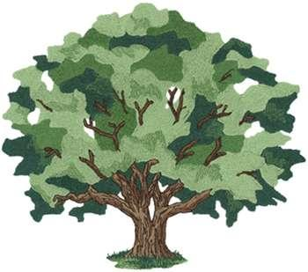
Área Verde

 |  |  |  |  |  | Instruções: Os dados são introduzidos nas células a verde claro. As células a verde escuro contêm fórmulas, logo são preenchidas automaticamente.

 |  |  | Redução de dióxido de carbono

Espaços Verdes: | 1.6 | Hectares |  | 266.72 | kg

Anterior
Início
Seguinte

Pegada Carbónica
Pegada Carbónica

Total de emissões de CO2 da escola: | 96687.388461 | kg de CO2 / ano

Média de emissões de CO2 por pessoa: | 469.35625467 | kg de CO2 / ano

Início

